상품제안서
블랙페이스 버티컬G LED 탁상시계(GH5503) | 상품코드: S39271

 |  |  |  |  |  |  | 02-713-8555 | www.synergygift.co.kr
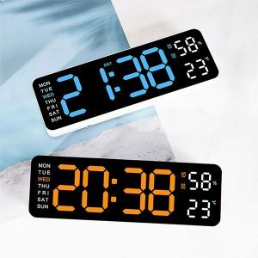

【상세/제작정보】

【인쇄/포장옵션】 | 레이저, 컬러필름전사 / 포장지포장

【공급단가】 | 수량 | 50~ | 100~ | 500~ | 1,000~ | 2,000~
*VAT별도 | 단가 | 9,750원 | 9,220원 | 8,770원 | 8,550원 | 8,400원

【상품 URL】 | https://www.synergygift.co.kr:443/src/goods_detail.php?gdno=39271

